Чек-лист
HelpCards для самопроверки ломбарда на предмет соблюдения требований законодательства Российской Федерации

ДА
НЕТ
ДА
НЕТ
№ п/п | Предмет самоконтроля | Соответствует законодательству | Не соответствует законодательству | Самоконтроль (Соответствует / не соответствует)
1 | В соответствии с частью 1 статьи 5 Закона № 353-ФЗ договор потребительского кредита (займа) состоит из общих условий и индивидуальных условий. Договор потребительского кредита (займа) может содержать элементы других договоров (смешанный договор), если это не противоречит настоящему Федеральному закону. | Договор потребительского кредита (займа) состоит, в том числе из общих условий договора потребительского кредита (займа), утвержденных в установленном порядке и содержащих условия, установленные требованием статьи 5 Закона № 353-ФЗ. Договор потребительского кредита (займа) состоит, в том числе из индивидуальных условий, оформленных в соответствии с требованиями статьи 5 Закона № 353-ФЗ. | Отсутствуют общие и (или) индивидуальные условия договора потребительского кредита (займа). Общие условия договора потребительского кредита (займа) не утверждены в установленном порядке. Общие условия договора потребительского кредита (займа) не содержат условия, установленные требованием статьи 5 Закона № 353-ФЗ.
2 | В соответствии с частью 12 статьи 5 Закона № 353-ФЗ индивидуальные условия договора потребительского кредита (займа), указанные в части 9 настоящей статьи, отражаются в виде таблицы, форма которой установлена нормативным актом Банка России, начиная с первой страницы договора потребительского кредита (займа), четким, хорошо читаемым шрифтом. Табличная форма индивидуальных условий договора потребительского кредита (займа) установлена Указанием Банка России от 23.04.2014 № 3240-У «О табличной форме индивидуальных условий договора потребительского кредита (займа)» (далее – Указание № 3240-У). | Индивидуальные условия договора потребительского кредита (займа) оформлены в соответствии с требованиями Указания Банка России № 3240-У. Наименование всех строк таблицы оформлены в соответствии с установленной приложением к Указанию формой. стр. 1 | Индивидуальные условия договора потребительского кредита (займа) оформлены не в соответствии с требованиями Указания Банка России № 3240-У, а именно: в строке 4 исключены из наименования словосочетание "Процентная ставка" и местоимение "ее"; в строке 12 исключены из наименования слова "(штрафа, пени).
ДА
НЕТ
3 | В соответствии с частью 9 статьи 5 Закона № 353-ФЗ индивидуальные условия договора потребительского займа согласовываются кредитором и заемщиком индивидуально. В графе «Содержание условия» таблицы индивидуальных условий договора потребительского займа должна указываться непосредственно информация, отражающая требуемое условие, в связи с чем отсылка в данной графе к информации, содержащейся в залоговом билете будет являться нарушением требований к табличной форме индивидуальных условий договора потребительского займа. | 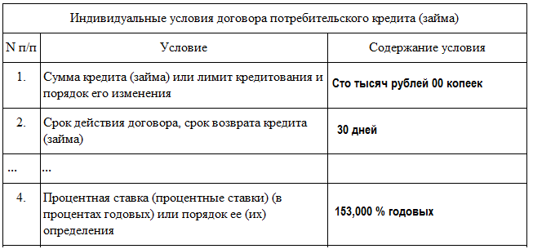 В графе «Содержание условия» таблицы индивидуальных условий договора потребительского займа содержатся конкретные условия договора. | 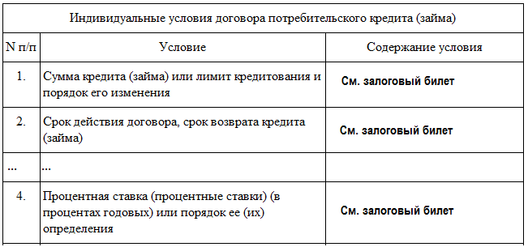 В графе «Содержание условия» таблицы индивидуальных условий договора потребительского займа содержатся "отсылочные" положения ("См. залоговый билет").
Полная стоимость потребительского кредита (займа)
СТО ПЯТЬДЕСЯТ ТРИ ЦЕЛЫХ НОЛЬ ТЫСЯЧНЫХ ПРОЦЕНТА ГОДОВЫХ
Полная стоимость потребительского кредита (займа)
СТО ПЯТЬДЕСЯТ ТРИ ЦЕЛЫХ НОЛЬ ТЫСЯЧНЫХ ПРОЦЕНТА ГОДОВЫХ
Полная стоимость потребительского кредита (займа)
Сто пятьдесят три целых ноль тысячных процента годовых
Полная стоимость потребительского кредита (займа)
СТО ПЯТЬДЕСЯТ ТРИ ПРОЦЕНТА ГОДОВЫХ
ДА
НЕТ
4 | В соответствии с частью 1 статьи 6 Закона № 353-ФЗ полная стоимость потребительского кредита (займа), рассчитанная в порядке, установленном настоящим Федеральным законом, размещается в квадратной рамке в правом верхнем углу первой страницы договора потребительского кредита (займа) перед таблицей, содержащей индивидуальные условия договора потребительского кредита (займа), и наносится прописными буквами черного цвета на белом фоне четким, хорошо читаемым шрифтом максимального размера из используемых на этой странице размеров шрифта. Площадь квадратной рамки должна составлять не менее чем пять процентов площади первой страницы договора потребительского кредита (займа). | Полная стоимость потребительского кредита (займа) размещена в квадратной рамке, нанесена прописными буквами (ЗАГЛАВНЫЕ БУКВЫ). | Полная стоимость потребительского кредита (займа) размещена не с точнотью до третьего знака после запятой: Полная стоимость потребительского кредита (займа) размещена в прямоугольной рамке и нанесена не на белом фоне: Полная стоимость потребительского кредита (займа) размещена в прямоугольной рамке и не нанесена прописными буквами: Полная стоимость потребительского кредита (займа) размещена в прямоугольной рамке и не нанесена прописными буквами.
Полная стоимость займа: 153,000 % годовых
ДА
НЕТ
ДА
НЕТ
ДА
НЕТ
5 | В соответствии с пунктом 1 Указания № 3240-У таблица индивидуальных условий договора состоит из общего заголовка и трех граф по форме приложения к Указанию № 3240-У, из которых графа "Содержание условия" заполняется кредитором и содержит индивидуальные условия заключаемого договора потребительского кредита (займа). | Таблица индивидуальных условий договора потребительского кредита (займа) состоит из: Графа 1 "№ п/п"; Графа 2 "Условие"; Графа 3 "Содержание условия" | 1. Наименование не включено в табличную форму: 2. Наименование таблицы не включено в табличную форму. Наименование таблицы не включено в табличную форму, неверно указано наименование графы 2 "Условие": 3. Отсутствует графа 1 таблицы "№ п/п":
6 | В соответствии с пунктом 2 Указания № 3240-У исключение строк из таблицы индивидуальных условий договора не допускается. Отсутствие информации в строках таблицы индивидуальных условий договора обозначается отметкой "Отсутствует". В случае если условие не применимо к данному виду договора, проставляется отметка "Не применимо". Проставление отметки "Не применимо" допускается в строках 5, 9 - 11, 15. | 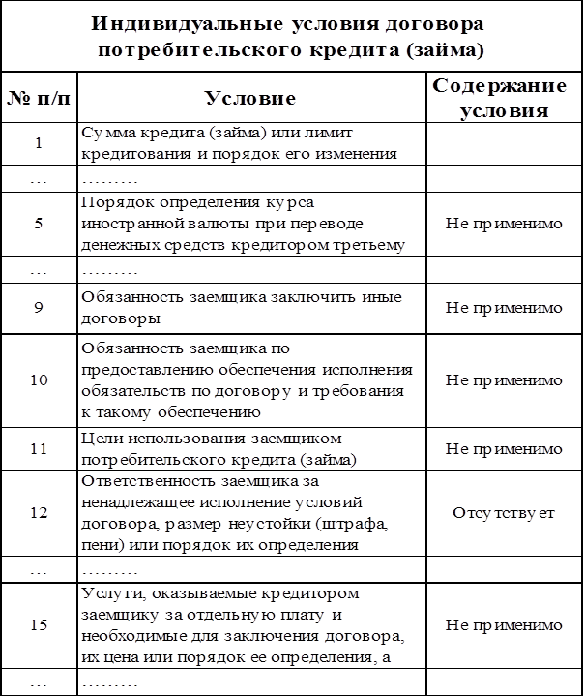 | 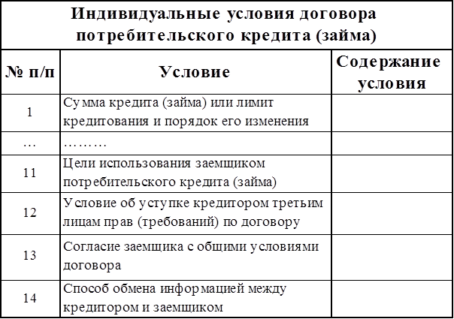 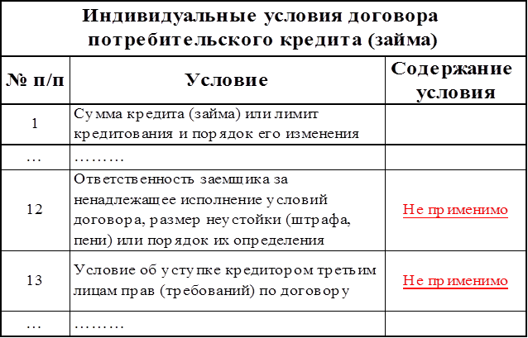 1. Исключены пункты 12 и 15 из таблицы: 2. Отметка "Не применимо" проставлена в строках 12 и 13:
7 | В соответствии с пунктом 3 Указания № 3240-У при размещении части таблицы индивидуальных условий договора на второй и следующих по порядку страницах договора потребительского кредита (займа) заголовок и подзаголовки граф повторяются. Строки таблицы индивидуальных условий договора переносятся на следующую страницу целиком, кроме случаев, когда содержание условия занимает более одной страницы договора. | 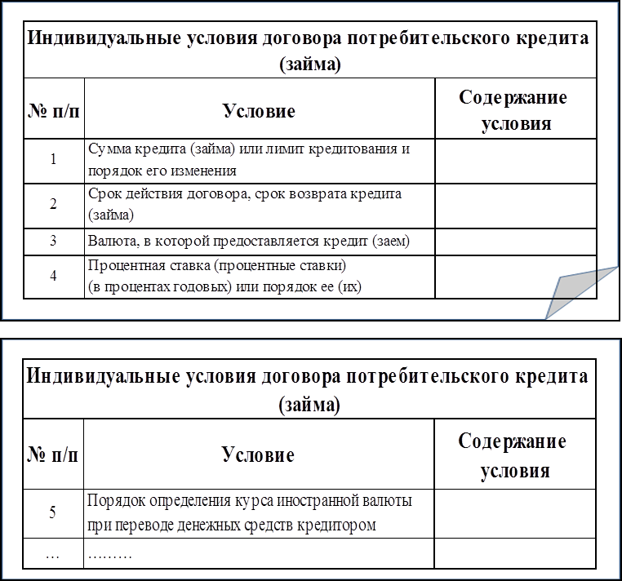 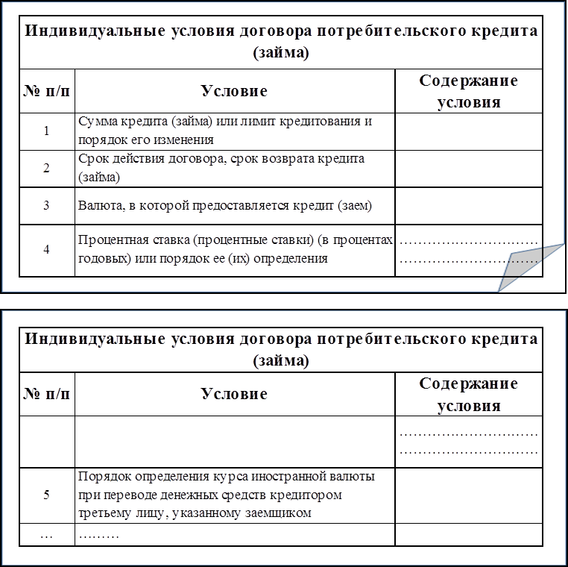 1. При размещении части таблицы индивидуальных условий договора на второй и следующих по порядку страницах: 2. Размещении части таблицы индивидуальных условий договора на второй и следующих по порядку страницах, в случае, когда содержание условия занимает более одной страницы договора: | 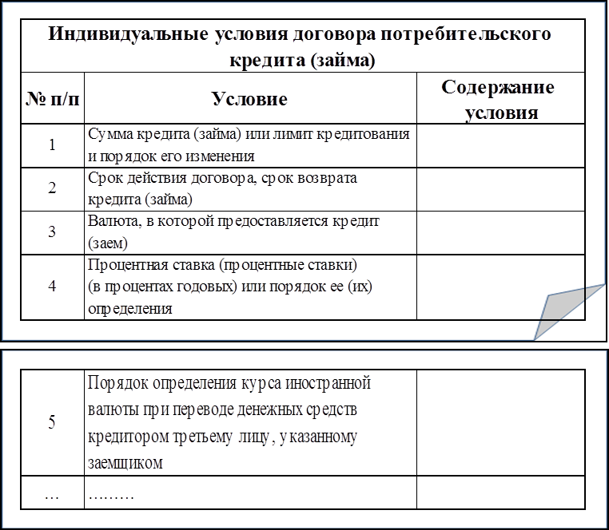 1. При размещении части таблицы индивидуальных условий договора на второй странице заголовки и подзаголовки граф не повторены:

ДА
НЕТ
ДА
НЕТ
ДА
НЕТ
8 | В соответствии с пунктом 4 Указания № 3240-У в случае наличия в договоре потребительского кредита (займа) иных условий, требующих согласования кредитором и заемщиком индивидуально, таблица индивидуальных условий договора дополняется строками, содержащими такие условия, после строки 16 с продолжением нумерации по порядку. | 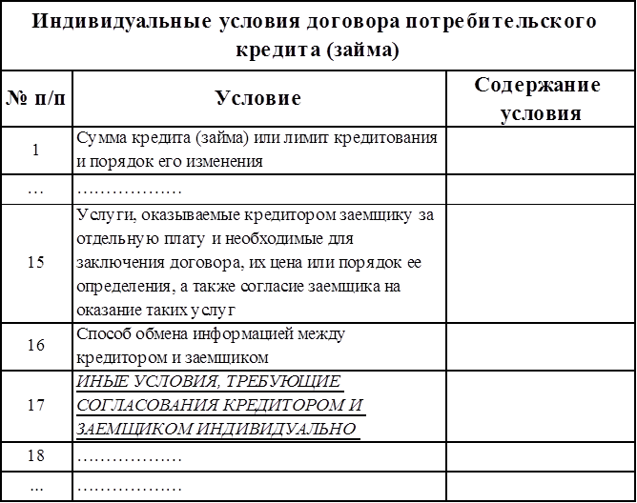 | 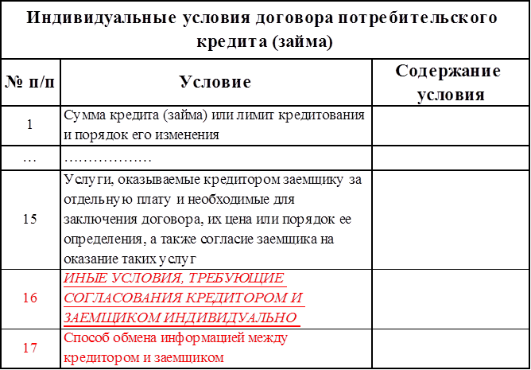
9 | В соответствии с частью 20 статьи 5 Закона № 353-ФЗ сумма произведенного заемщиком платежа по договору потребительского кредита (займа) в случае, если она недостаточна для полного исполнения обязательств заемщика по договору потребительского кредита (займа), погашает задолженность заемщика в следующей очередности: 1) задолженность по процентам; 2) задолженность по основному долгу; 3) неустойка (штраф, пеня) в размере, определенном в соответствии с частью 21 настоящей статьи; 4) проценты, начисленные за текущий период платежей; 5) сумма основного долга за текущий период платежей; 6) иные платежи, предусмотренные законодательством Российской Федерации о потребительском кредите (займе) или договором потребительского кредита (займа). | В соответствии с требованием: I. ПРИМЕР: 1) задолженность по процентам; 2) задолженность по основному долгу; 3) неустойка (штраф, пеня) в размере, определенном в соответствии с частью 21 настоящей статьи; 4) проценты, начисленные за текущий период платежей; 5) иные платежи, предусмотренные законодательством Российской Федерации о потребительском кредите (займе) или договором потребительского кредита (займа). II. ПРИМЕР (в случае если отсутсвуют неустойка (штраф, пени) и иные платежи, предусмотренные законодательством Российской Федерации о потребительском кредите (займе) или договором потребительского кредита (займа)): 1) задолженность по процентам; 2) задолженность по основному долгу; 3) проценты, начисленные за текущий период платежей; 4) сумма основного долга за текущий период платежей. | Не в соответствии с требованием: I. ПРИМЕР (нарушение очередности): Возможно погашение обязательств по решению ЗАЕМЩИКА в любое время до продажи заложенной вещи, а также досрочно и (или) по частям. Погашение задолженности производится в следующем порядке: 2.1. Оплата процентов за период пользования займом после установленного срока возврата займа. 2.2. Оплата процентов (их части) за период до установленного срока возврата займа. 2.3. Погашение части займа. 2.4. После оплаты по п. 2.1 и 2.2 срок возврата займа продлевается на количество дней оплаченных по п. 2.2. При этом обращение взыскания на заложенное имущество прекращается. II. ПРИМЕР (неполное соответствие) Все средства, полученные от залогодателей в погашение задолженности, направляются на исполнение обязательств заемщика перед ломбардом в соответствии с условиями договора и расходуются в следующем порядке: 1) в первую очередь средства направляются на погашение штрафа; 2) во вторую очередь денежные средства направляются на погашение процентов по займу; 3) затем денежные средства направляются на оплату прочих услуг и платежей в соответствии с договором; 4) оставшиеся средства направляются на погашение основной суммы долга – суммы предоставленного займа. II. ПРИМЕР (неполное соответствие) В любое время до продажи заложенного имущества заемщик вправе продлить срок пользования займом в пределах первоначального срока частичным исполнением обязательств в следующей очередности: 1. Проценты за период с даты предоставления займа по дату его продления; 2. Часть основного долга.
10 | В соответствии с частью 21 статьи 5 Закона № 353-ФЗ размер неустойки (штрафа, пени) за неисполнение или ненадлежащее исполнение заемщиком обязательств по возврату потребительского кредита (займа) и (или) уплате процентов на сумму потребительского кредита (займа) не может превышать двадцать процентов годовых в случае, если по условиям договора потребительского кредита (займа) на сумму потребительского кредита (займа) проценты за соответствующий период нарушения обязательств начисляются, или в случае, если по условиям договора потребительского кредита (займа) проценты на сумму потребительского кредита (займа) за соответствующий период нарушения обязательств не начисляются, 0,1 процента от суммы просроченной задолженности за каждый день нарушения обязательств.

